PAGO PROVEEDORES-MARZO 2026
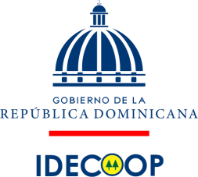

INSTITUTO DE DESARROLLO Y CREDITO COOPERATIVO
PAGO A PROVEEDORES
DESDE EL 01 AL 31 DE MARZO 2026
VALORES (RD$)

RNC | PROVEEDOR | CONCEPTO | FACTURA NO. | LIBRAMIENTO / CHEQUE | FECHA FACTURA | MONTO FACTURADO | FECHA FIN FACTURA | PAGADO A LA FECHA | MONTO PENDIENTE | ESTADO
402002364 | AYUNTAMIENTO MUNICIPIO DE SANTIAGO | PAGO BASURA | B1500008973 | LIB.294 | 2026-06-01 | 7,520.00 |  | 7,520.00 | - | Pagado
131122434 | COMERCIAL NIJ | ADQUISION PAQUETES DE CAFÉ Y AZUCAR | B1500001418 | LIB.188 | 20/02/2026 | 118,532.74 |  | 118,532.74 | - | Pagado
112047303 | PARRA COLON | ADQUISICION TRAMERIA DE METAL | B1500000062 | LIB. 165 | 15/01/2026 | 966,420.00 |  | 966,420.00 | - | Pagado

TOTAL |  |  |  |  |  | 1,092,472.74 |  | 1,092,472.74 | -

Licda. Luz C. Diloné |  |  | Licda. Bernarda Gómez |  |  |  |  | Licda. Suanny Colon
Preparado por |  |  | Aprobado por |  |  |  |  | Revisado Por

